申込書
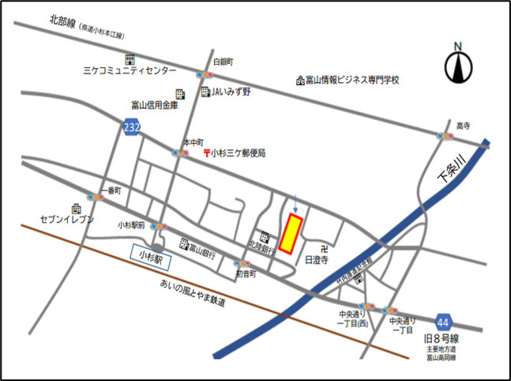
【会場案内】

 | 救急薬品市民交流プラザ

救急薬品市民交流プラザ
（いみず市民交流プラザ）

 | ＜住所・TEL＞
 | 射水市戸破4200番地11 TEL:076ｰ655-1881

 | ＜アクセス案内＞
 | ・北陸自動車道･小杉ＩＣから車で約10分
 | ・あいの風とやま鉄道･小杉駅から徒歩で約5分

第6680回 ＱＣサークルミニ発表会 聴講参加申込 |  |  |  |  |  |  |  |  |  |  | 申込締切：2025年10月31日(金)

・ | お申し込みは E-mailにてお願いします。
・ | お申し込み後、1週間以内に行事担当会社から受付連絡がない場合はお問い合せ下さい。
・ | 開催日7日前以降のキャンセルはお受けできません。 代理の方の参加をお願いします。
・ | 参加されなかった場合の参加費の返金は致しませんので、ご了承下さい。
・ | 要旨集は当日会場にて配布します。

QCサークル北陸支部富山地区 行事担当会社
株式会社 不二越
TQC・TPM推進本部
吉田 操
〒930-8511
富山県富山市不二越本町一丁目1番1号
【貴社申込担当者（資料･請求書送付先）】 |  |  |  |  |  |  |  |  |  | 【申込連絡先】
会社名
住 所 |  |  | 〒 |  |  | －

TEL：076-456-2215
所 属
ふりがな
氏 名
E-mail：ml-qcc@nachi.com
TEL
E-Mail

【参加者氏名】
№ |  | 氏 名 |  |  |  |  | 所 属 |  | 役 職 |  |  | 《参加費（税込）》

 |  |  |  |  |  |  |  |  |  |  |  | 会員会社・幹事会社
1

 |  |  |  |  |  |  |  |  |  |  |  | 3,850円 × |  |  | 名＝ |  | 円

2
 |  |  |  |  |  |  |  |  |  |  |  | 一般会社

3 |  |  |  |  |  |  |  |  |  |  |  | 4,950円 × |  |  | 名＝ |  | 円

4 |  |  |  |  |  |  |  |  |  |  |  | 払込票を領収書としてご利用ください。

 |  |  |  |  |  |  |  |  |  |  |  | 《振込予定日》

5
 |  |  |  |  |  |  |  |  |  |  |  |  |  | 月 |  | 日予定

6
 |  |  |  |  |  |  |  |  |  |  |  | 《請求書の要否》PDFでの送付となります。

7
 |  |  |  |  |  |  |  |  |  |  |  |  | 必要 |  | 不要

8 |  |  |  |  |  |  |  |  |  |  |  | 《振込先》

 |  |  |  |  |  |  |  |  |  |  |  | 三菱UFJ銀行 新宿通支店

※申込書に記載された個人情報は、発表会の運営以外の目的に使用いたしません。

 |  |  |  |  |  |  |  |  |  |  |  | 《口座名・口座番号》

 |  |  |  |  |  |  |  |  |  |  |  | 一般財団法人日本科学技術連盟 QCサークル富山地区 ザイ)ニホンカガクギジユツレンメイ キユーシーサークルトヤマチク

振込に関する お問い合わせ |  |  |  | ＱＣサークル北陸支部富山地区 事務局

 |  |  |  |  |  |  |  |  |  |  |  | 普通 0707019
 |  |  |  | 株式会社リッチェル 事務局：浦田 美枝・小川 由香里

 |  |  |  |  | TEL : 080-1496-3283 |  |  |  |  |  |  | 《振込期限》2025年11月21日(金)

 |  |  |  |  | E-Mail： |  |  | qcctoyama02@gmail.com |  |  |  | 恐れ入りますが、振込手数料は貴社にてご負担願います。

0 | 0
0 | 0
0 | 0
0 | 0
0 | 0
0 | 0
0 | 0
0 | 0

